Portada


 | Apoyo Conductual Positivo
 | Autoevaluación y Mejora
 | Para servicios que apoyan a personas con conductas desafiantes
 | (Montero, Martínez, Fernández, Casas, Villaescusa, Yurrebaso, Goicoetxea y Flores, 2018[1])

[1] Integrantes del equipo de investigación de la Universidad de Deusto: “Intervención. Calidad de vida e inclusión social”.
(Equipo de apoyo: Calero, A, Garrido, L, Herran, I, Illera, A y Muñoz, A.)

Instrucciones
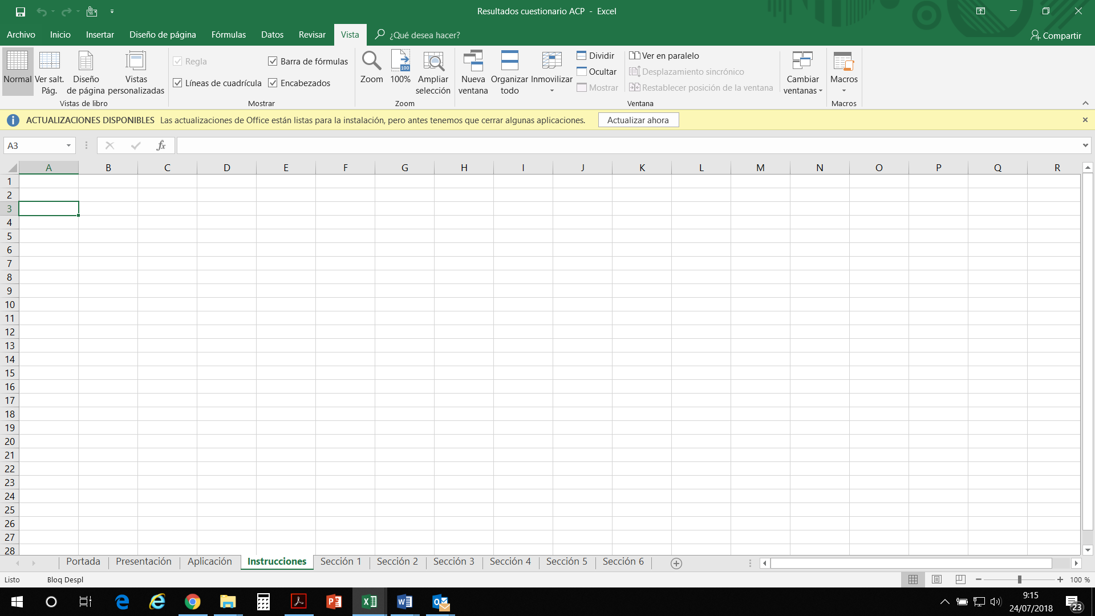
1. Para ver todo el cuestionario, ve abriendo las pestañas:
- Instrucciones 1
- Instrucciones 2
- Portada
- Presentación
- Aplicación
- Sección del 1 al 6

2. Si no ves todas las pestañas, puedes mover esta barra a la derecha con el ratón.

Instrucciones 2
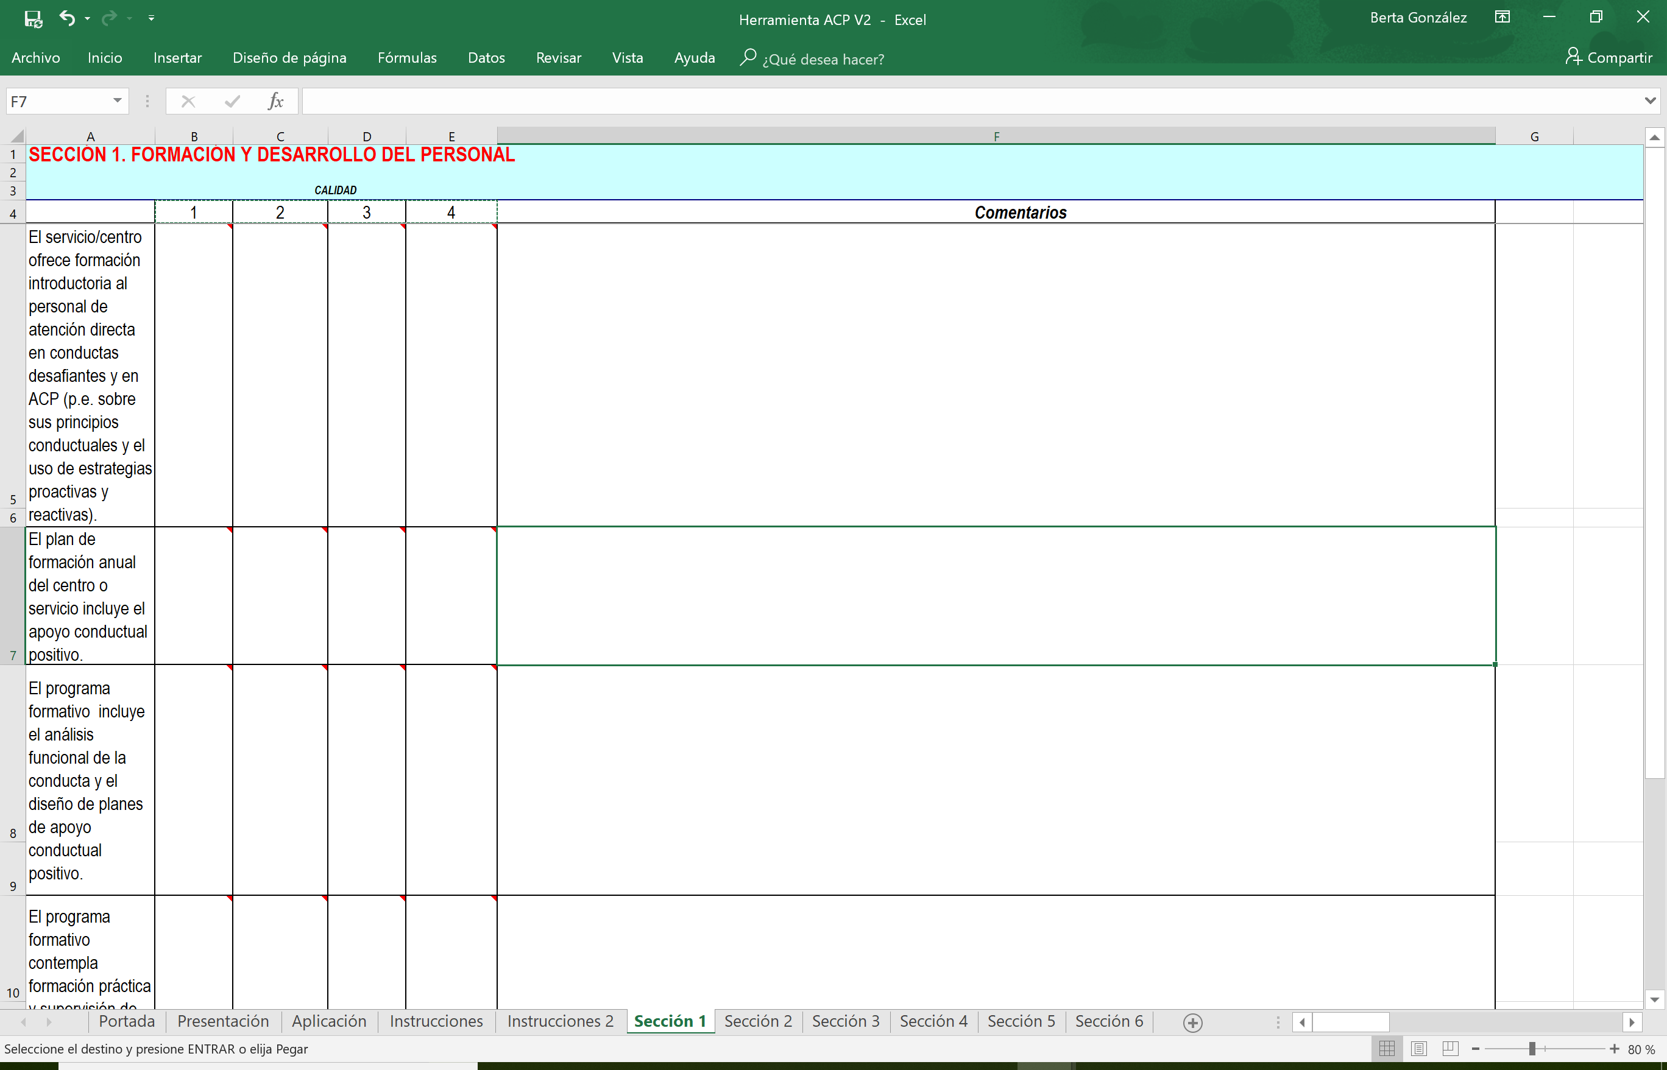

Paso 1.
Al posar el ratón sobre cada celda aparece un recuadro orientativo (Comentario) que os ayudará a identificar cuál es la respuesta adecuada según los cuatro niveles de calidad de cada item:
- 1
- 2
- 3
- 4
Comienza a leer de 1 a 4. Si no cumples con el criterio 2, pon el 1, si no cumples con el 3, pon 2 y si no cumples con el 4 pon el 3.
Paso 3.
Aquí se pueden escribir los comentarios que se estimen oportunos. Se recomienda no dejarlo en blanco para orientar las mejoras en la sección 6

Paso 2.
En cada celda de respuesta del gradiente de calidad, escribe el número correspondiente a la columna. Por ejemplo, si te identifican con el nivel 1, pon un "1", si te identificas con el 4, pon un "4" y así para cada uno de los items.

Paso 4.
En la sección 6 aparecerán los resultados de cada sección junto con una puntuación general bajo las secciones.

